Sheet1
 | 御社名： | ・JANコードがある場合は記入してください。 |  | 税抜価格 入力 | 自動計算 されます | 新宿店
 | 画像 | JANｺｰﾄﾞ | 商品名 | 定価 | 税込売価 | 納品数
例） | 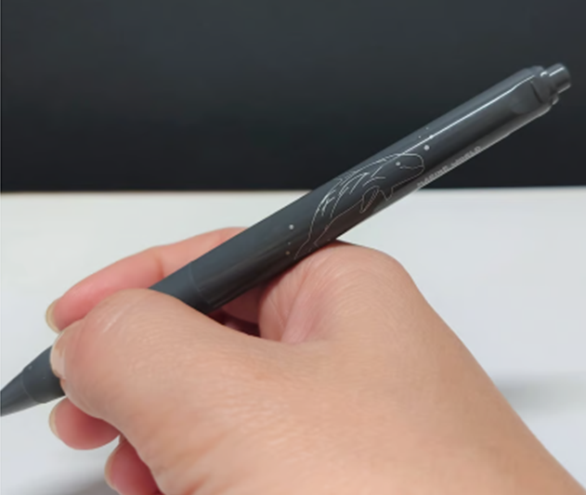 |  | SARASA ﾊﾅｺﾞﾝﾄﾞｳ ﾀﾞｰｸｸﾞﾚｰ | 350 | 385 | 10
1 |  |  |  | 0 | 0
2 |  |  |  | 0 | 0
3 |  |  |  | 0 | 0
4 |  |  |  | 0 | 0
5 |  |  |  | 0 | 0
6 |  |  |  | 0 | 0
7 |  |  |  | 0 | 0
8 |  |  |  | 0 | 0
9 |  |  |  | 0 | 0
10 |  |  |  | 0 | 0
11 |  |  |  | 0 | 0
12 |  |  |  | 0 | 0
13 |  |  |  | 0 | 0
14 |  |  |  | 0 | 0
15 |  |  |  | 0 | 0
16 |  |  |  | 0 | 0
17 |  |  |  | 0 | 0
18 |  |  |  | 0 | 0
19 |  |  |  | 0 | 0
20 |  |  |  | 0 | 0
21 |  |  |  | 0 | 0
22 |  |  |  | 0 | 0
23 |  |  |  | 0 | 0
24 |  |  |  | 0 | 0
25 |  |  |  | 0 | 0
26 |  |  |  | 0 | 0
27 |  |  |  | 0 | 0
28 |  |  |  | 0 | 0
29 |  |  |  | 0 | 0
30 |  |  |  | 0 | 0
31 |  |  |  | 0 | 0
32 |  |  |  | 0 | 0
33 |  |  |  | 0 | 0
34 |  |  |  | 0 | 0
35 |  |  |  | 0 | 0
36 |  |  |  | 0 | 0
37 |  |  |  | 0 | 0
38 |  |  |  | 0 | 0
39 |  |  |  | 0 | 0
40 |  |  |  | 0 | 0
41 |  |  |  | 0 | 0
42 |  |  |  | 0 | 0
43 |  |  |  | 0 | 0
44 |  |  |  | 0 | 0
45 |  |  |  | 0 | 0
46 |  |  |  | 0 | 0
47 |  |  |  | 0 | 0
48 |  |  |  | 0 | 0
49 |  |  |  | 0 | 0
50 |  |  |  | 0 | 0
51 |  |  |  | 0 | 0
52 |  |  |  | 0 | 0
53 |  |  |  | 0 | 0
54 |  |  |  | 0 | 0
55 |  |  |  | 0 | 0
56 |  |  |  | 0 | 0
57 |  |  |  | 0 | 0
58 |  |  |  | 0 | 0
59 |  |  |  | 0 | 0
60 |  |  |  | 0 | 0
61 |  |  |  | 0 | 0
62 |  |  |  | 0 | 0
63 |  |  |  | 0 | 0
64 |  |  |  | 0 | 0
65 |  |  |  | 0 | 0
66 |  |  |  | 0 | 0
67 |  |  |  | 0 | 0
68 |  |  |  | 0 | 0
69 |  |  |  | 0 | 0
70 |  |  |  | 0 | 0
71 |  |  |  | 0 | 0
72 |  |  |  | 0 | 0
73 |  |  |  | 0 | 0
74 |  |  |  | 0 | 0
75 |  |  |  | 0 | 0
76 |  |  |  | 0 | 0
77 |  |  |  | 0 | 0
78 |  |  |  | 0 | 0
79 |  |  |  | 0 | 0
80 |  |  |  | 0 | 0
81 |  |  |  | 0 | 0
82 |  |  |  | 0 | 0
83 |  |  |  | 0 | 0
84 |  |  |  | 0 | 0
85 |  |  |  | 0 | 0
86 |  |  |  | 0 | 0
87 |  |  |  | 0 | 0
88 |  |  |  | 0 | 0
89 |  |  |  | 0 | 0
90 |  |  |  | 0 | 0
91 |  |  |  | 0 | 0
92 |  |  |  | 0 | 0
93 |  |  |  | 0 | 0
94 |  |  |  | 0 | 0
95 |  |  |  | 0 | 0
96 |  |  |  | 0 | 0
97 |  |  |  | 0 | 0
98 |  |  |  | 0 | 0
99 |  |  |  | 0 | 0
100 |  |  |  | 0 | 0

